Gráfico 1 - Aporte Herramientas
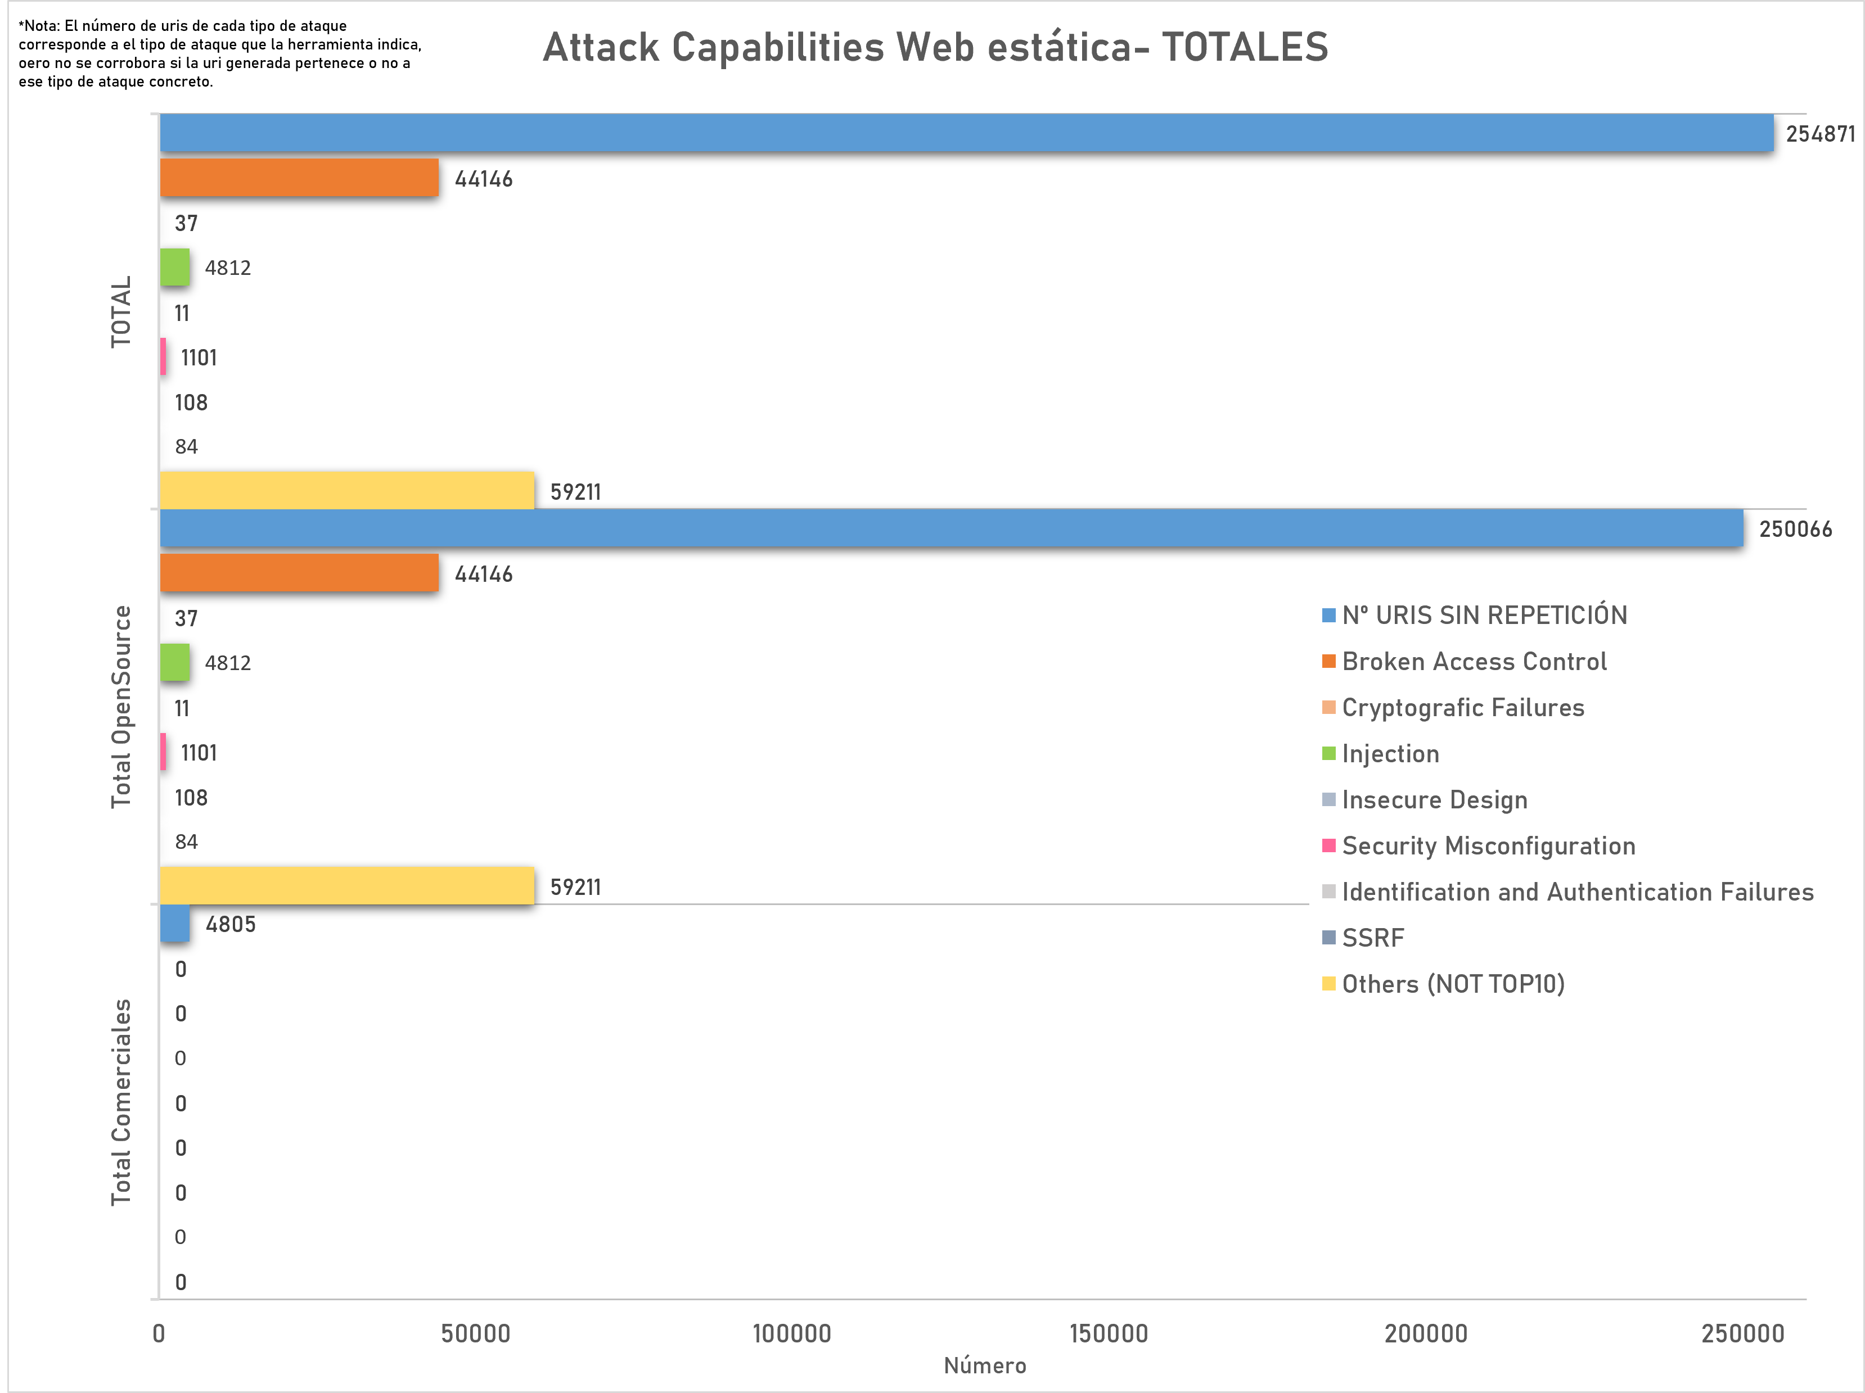
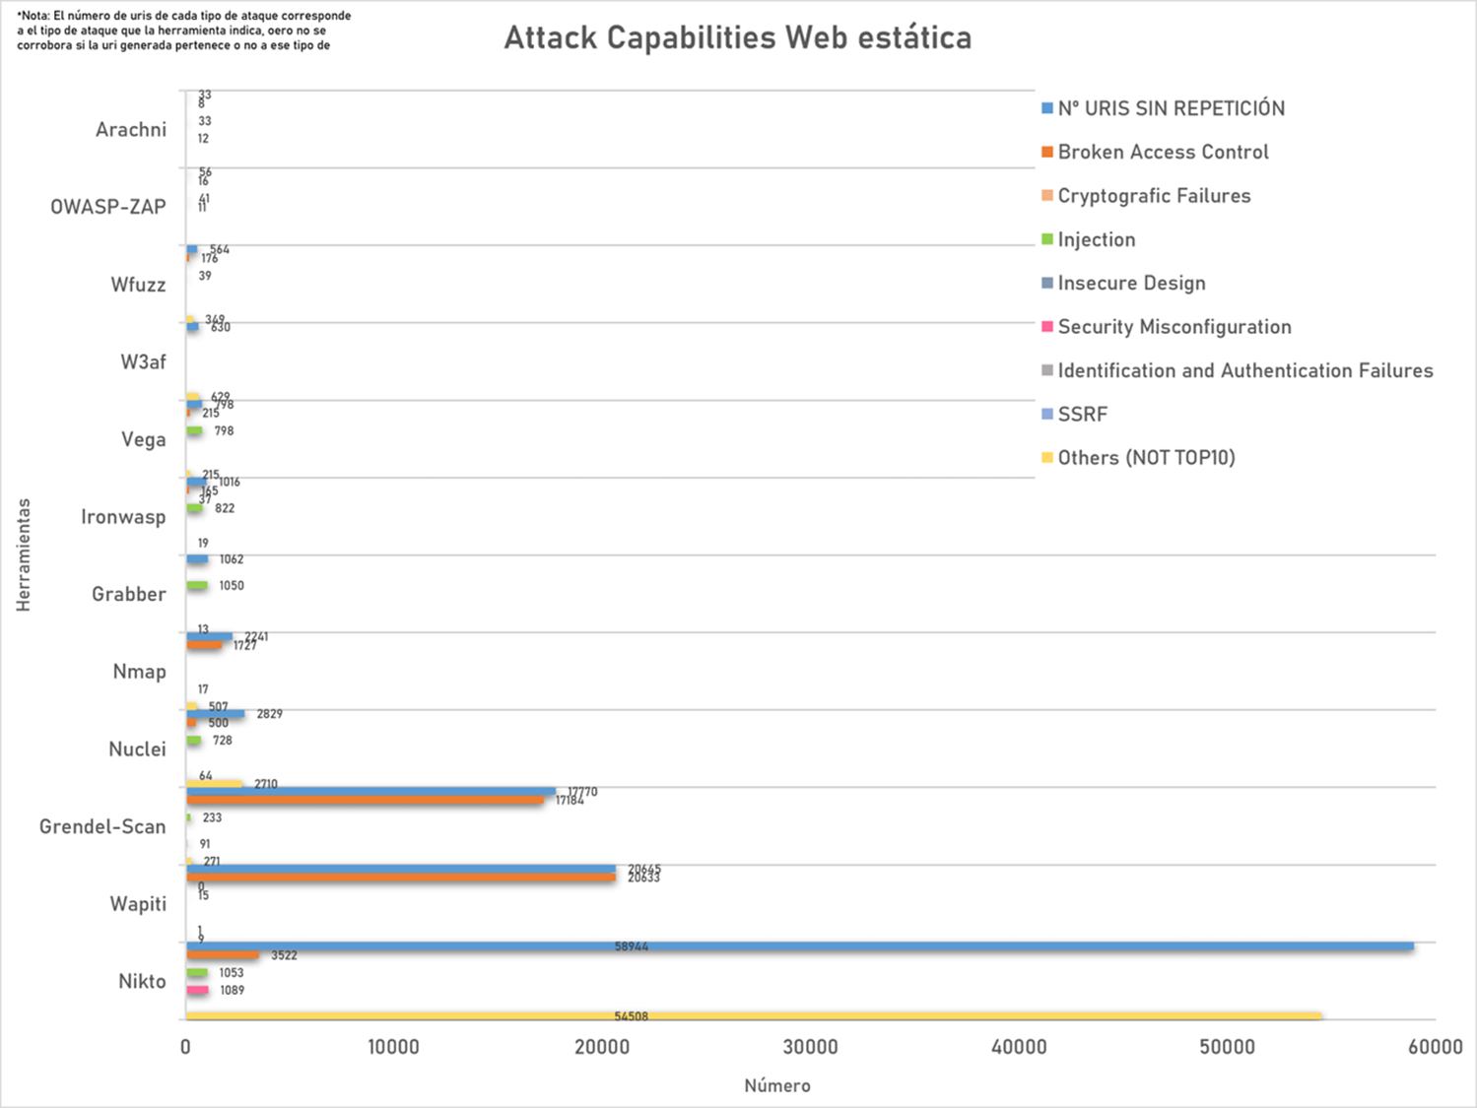
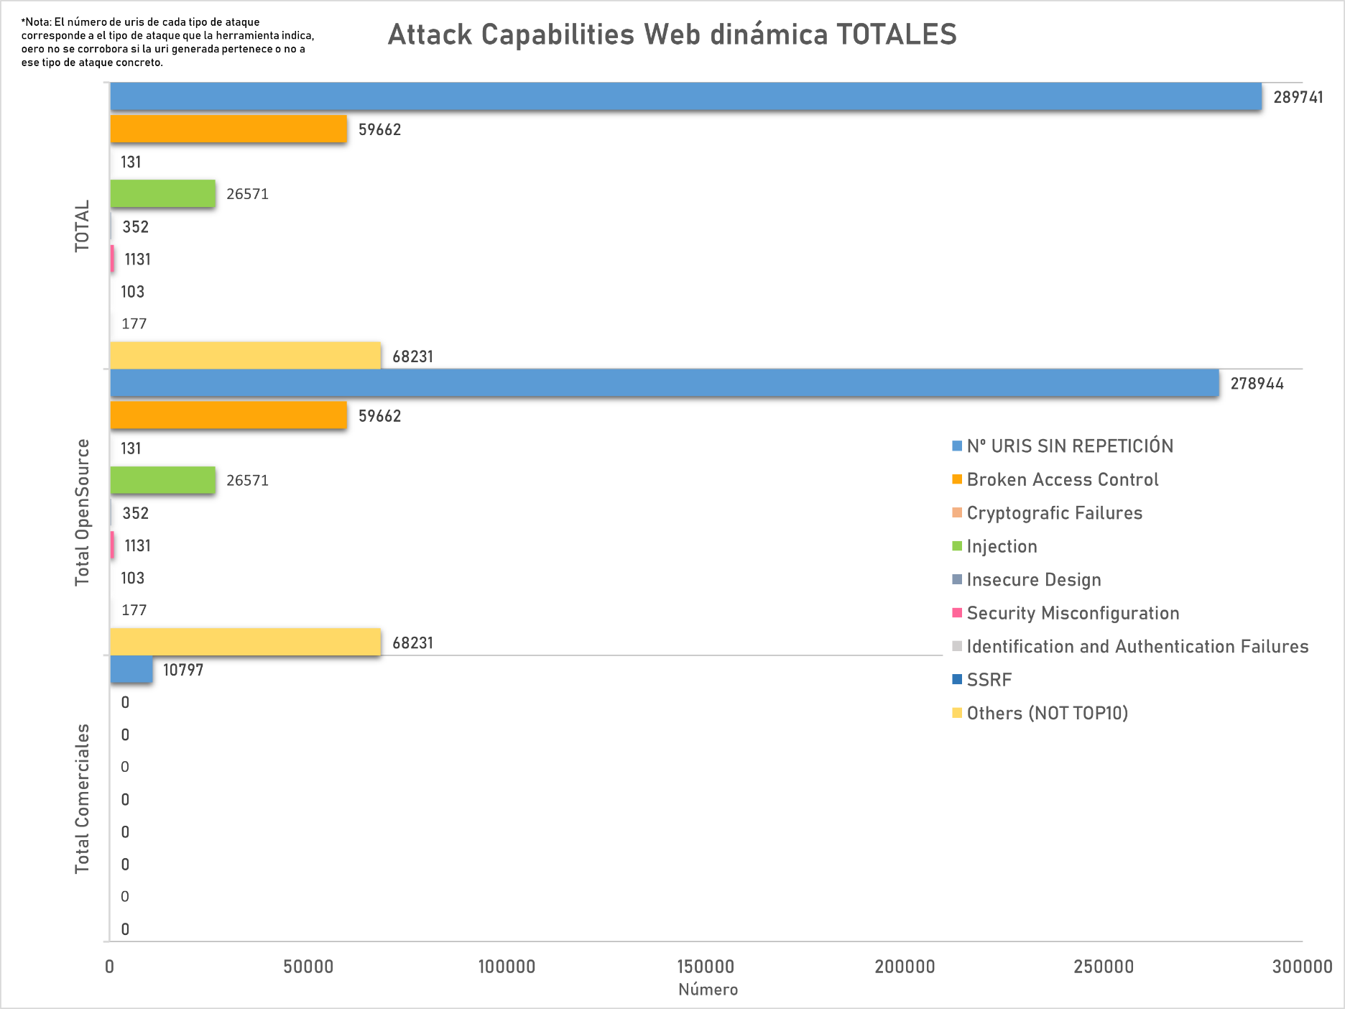
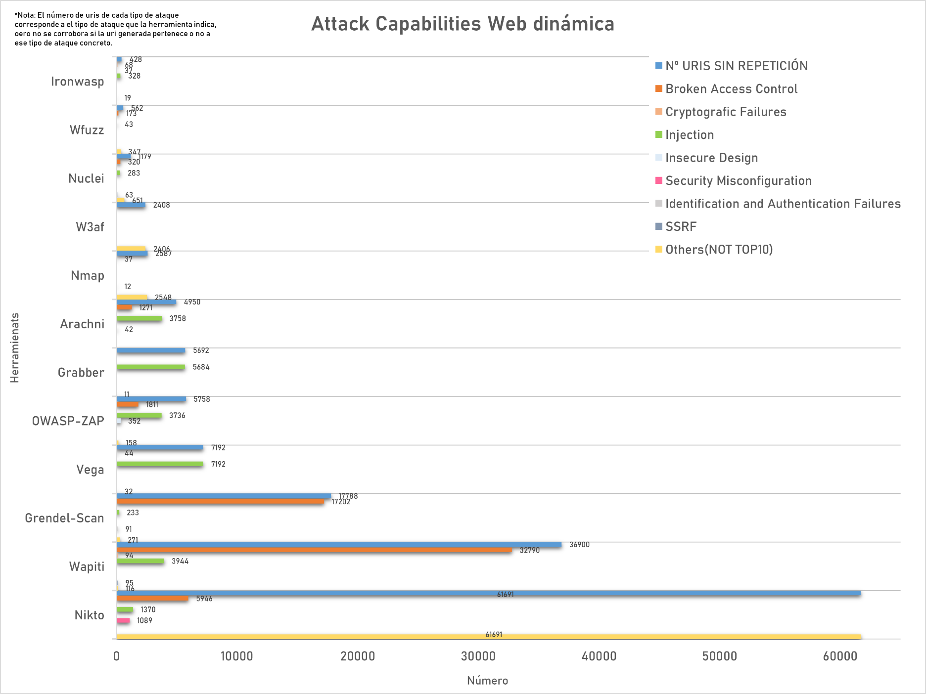
Comparativa del nº de URIs sin repetición generado por cada herramienta para cada tipo de ataque, comparativa open/pago

Gráfico 2 - IDS separados
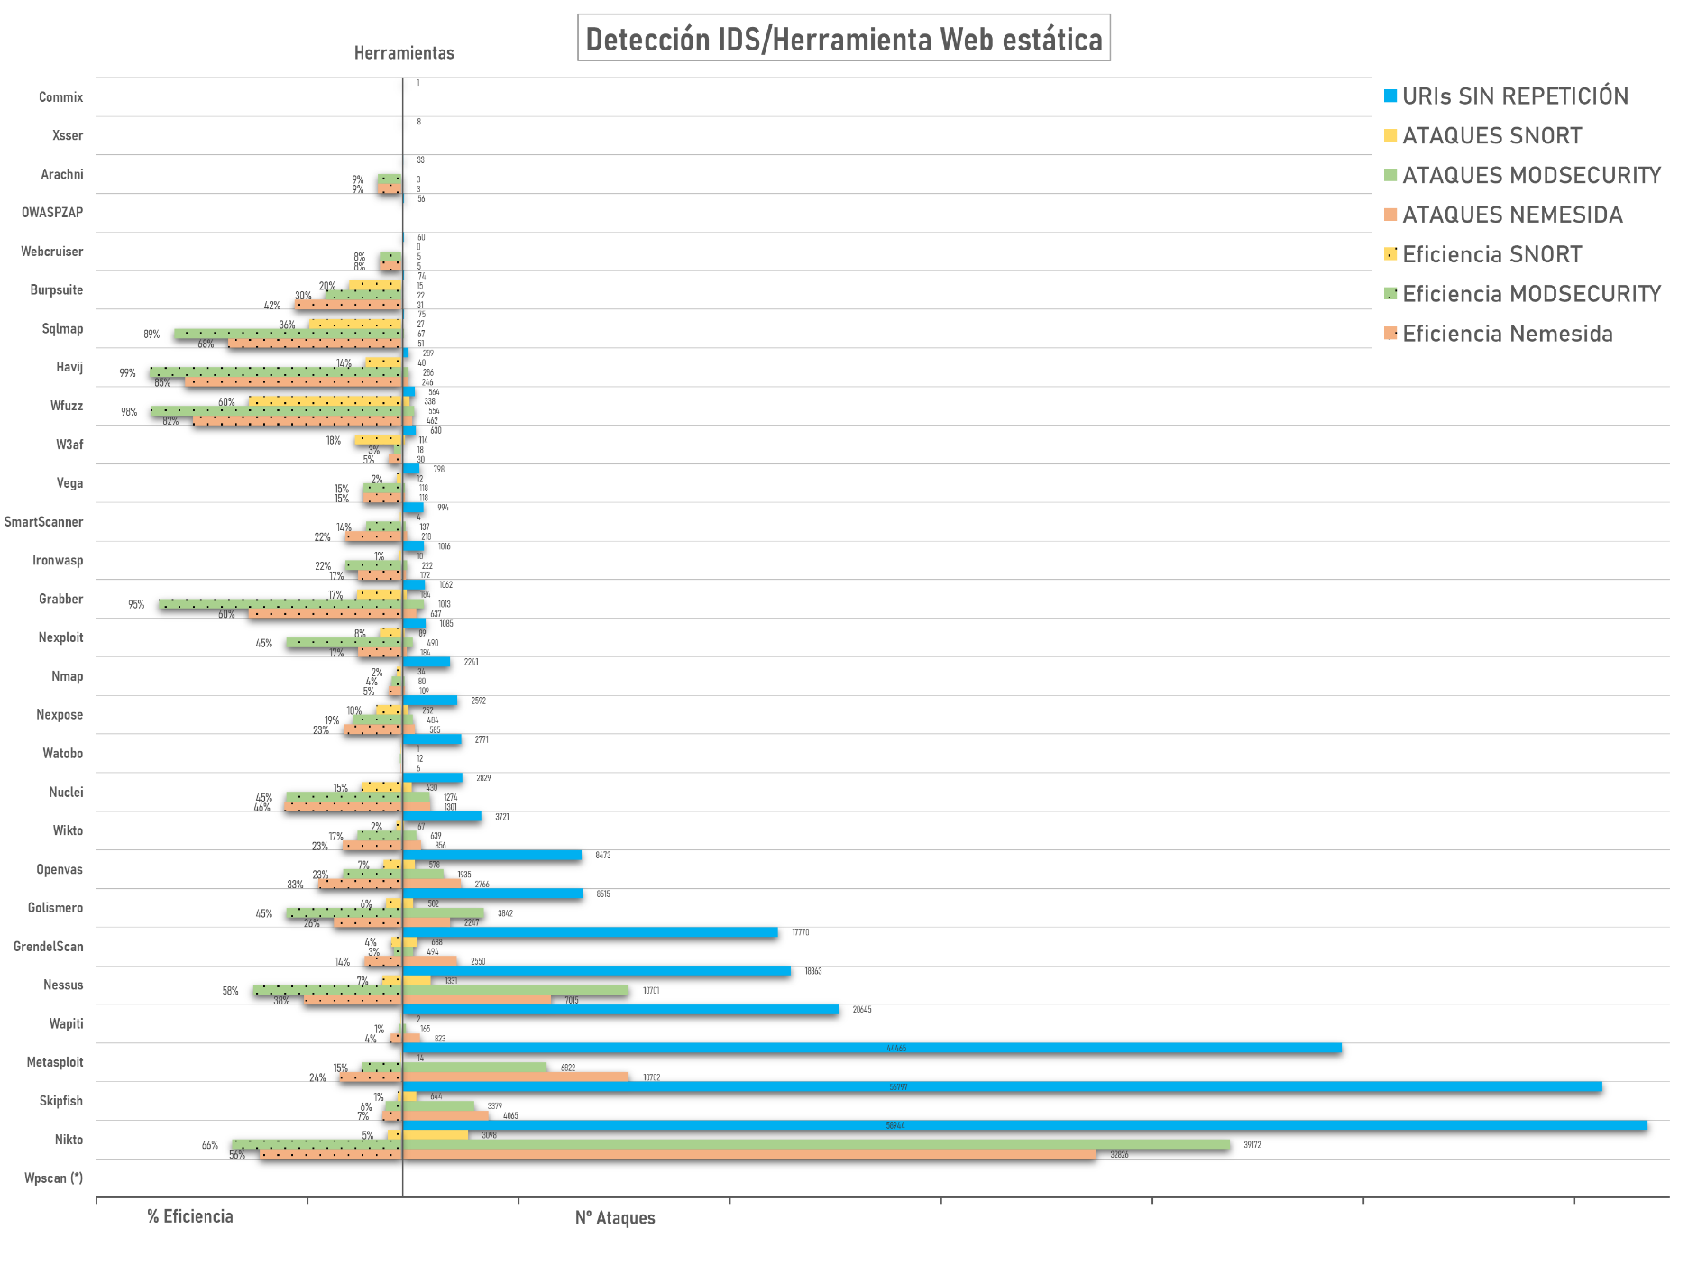
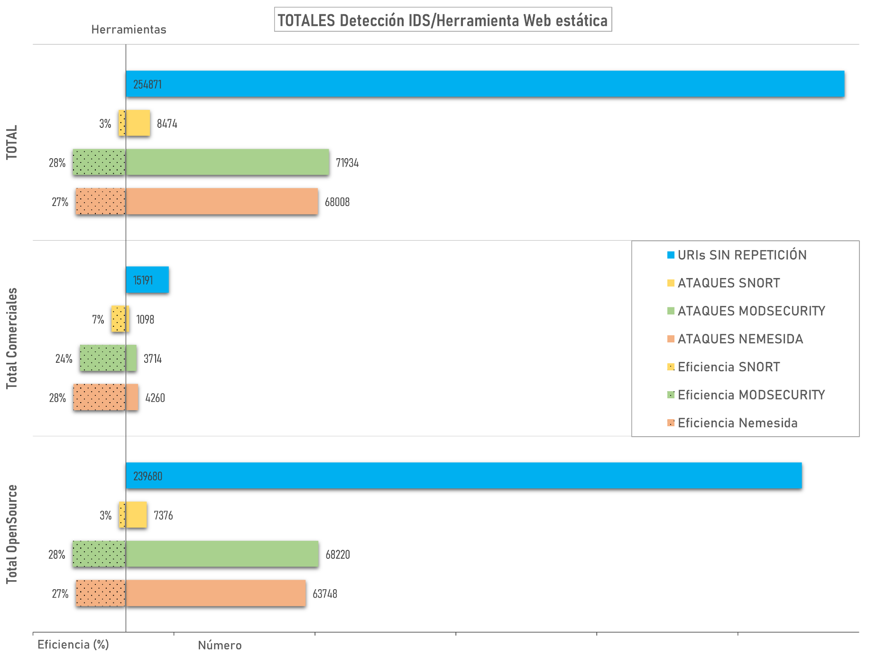
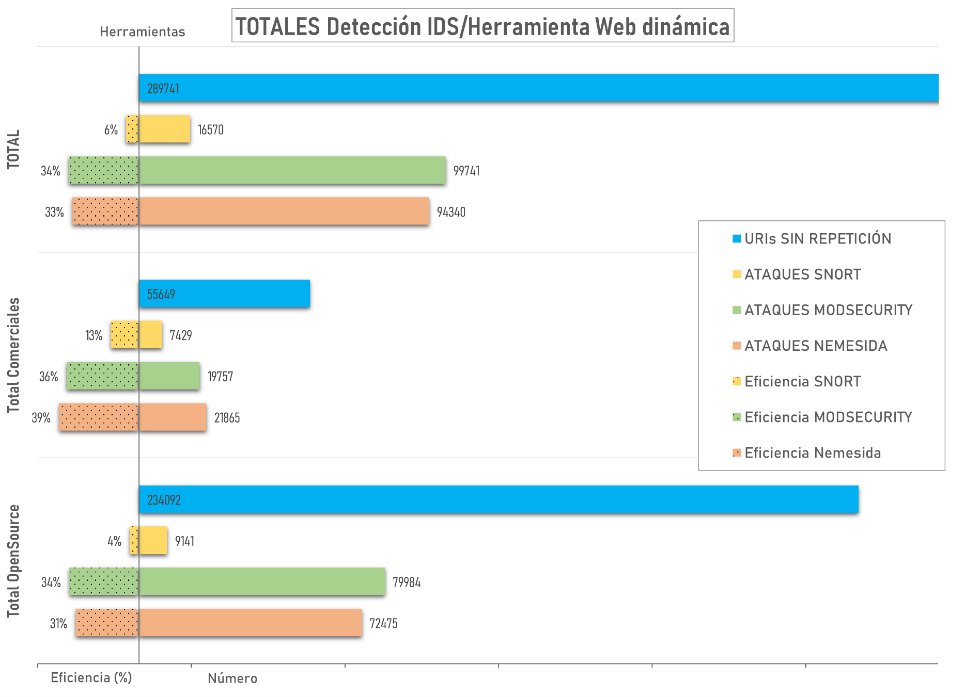
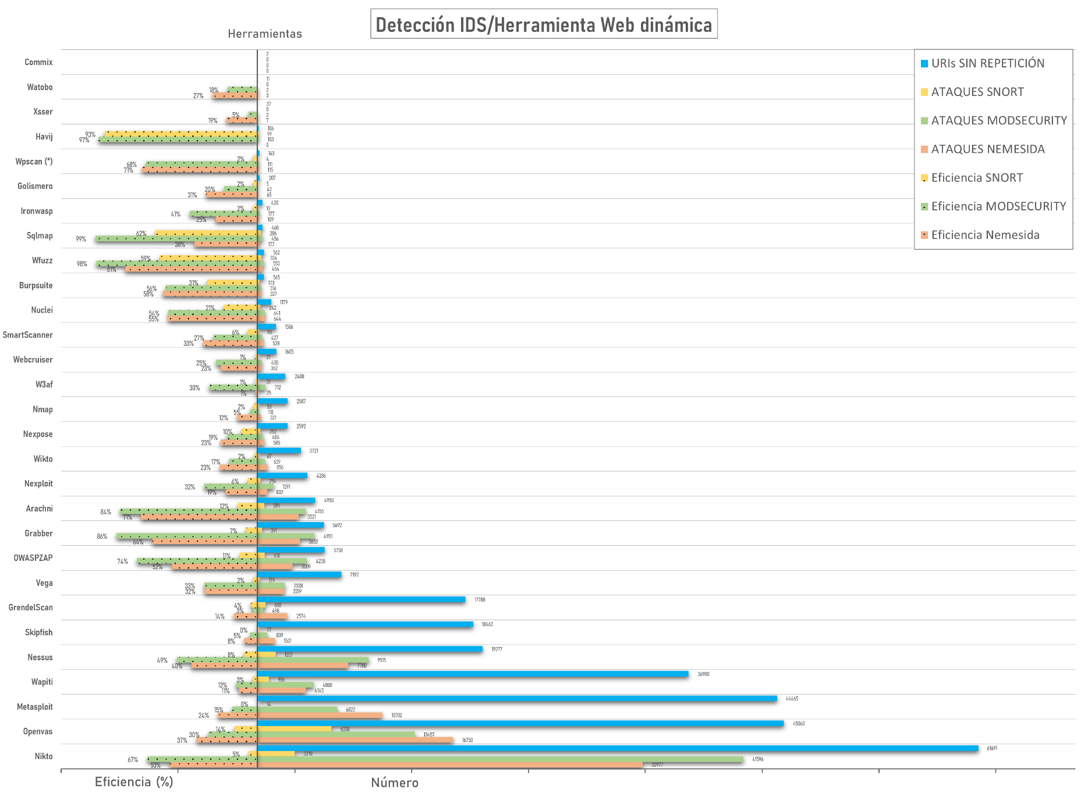
Representación del nº Ataques que ha detectado cada uno de los detectores por separado del nº total de URIS sin repetición, junto a la eficiencia de detección que suponen esos datos. Comparación de totales entre open/pago

Gráfico 3 - Detector Completo
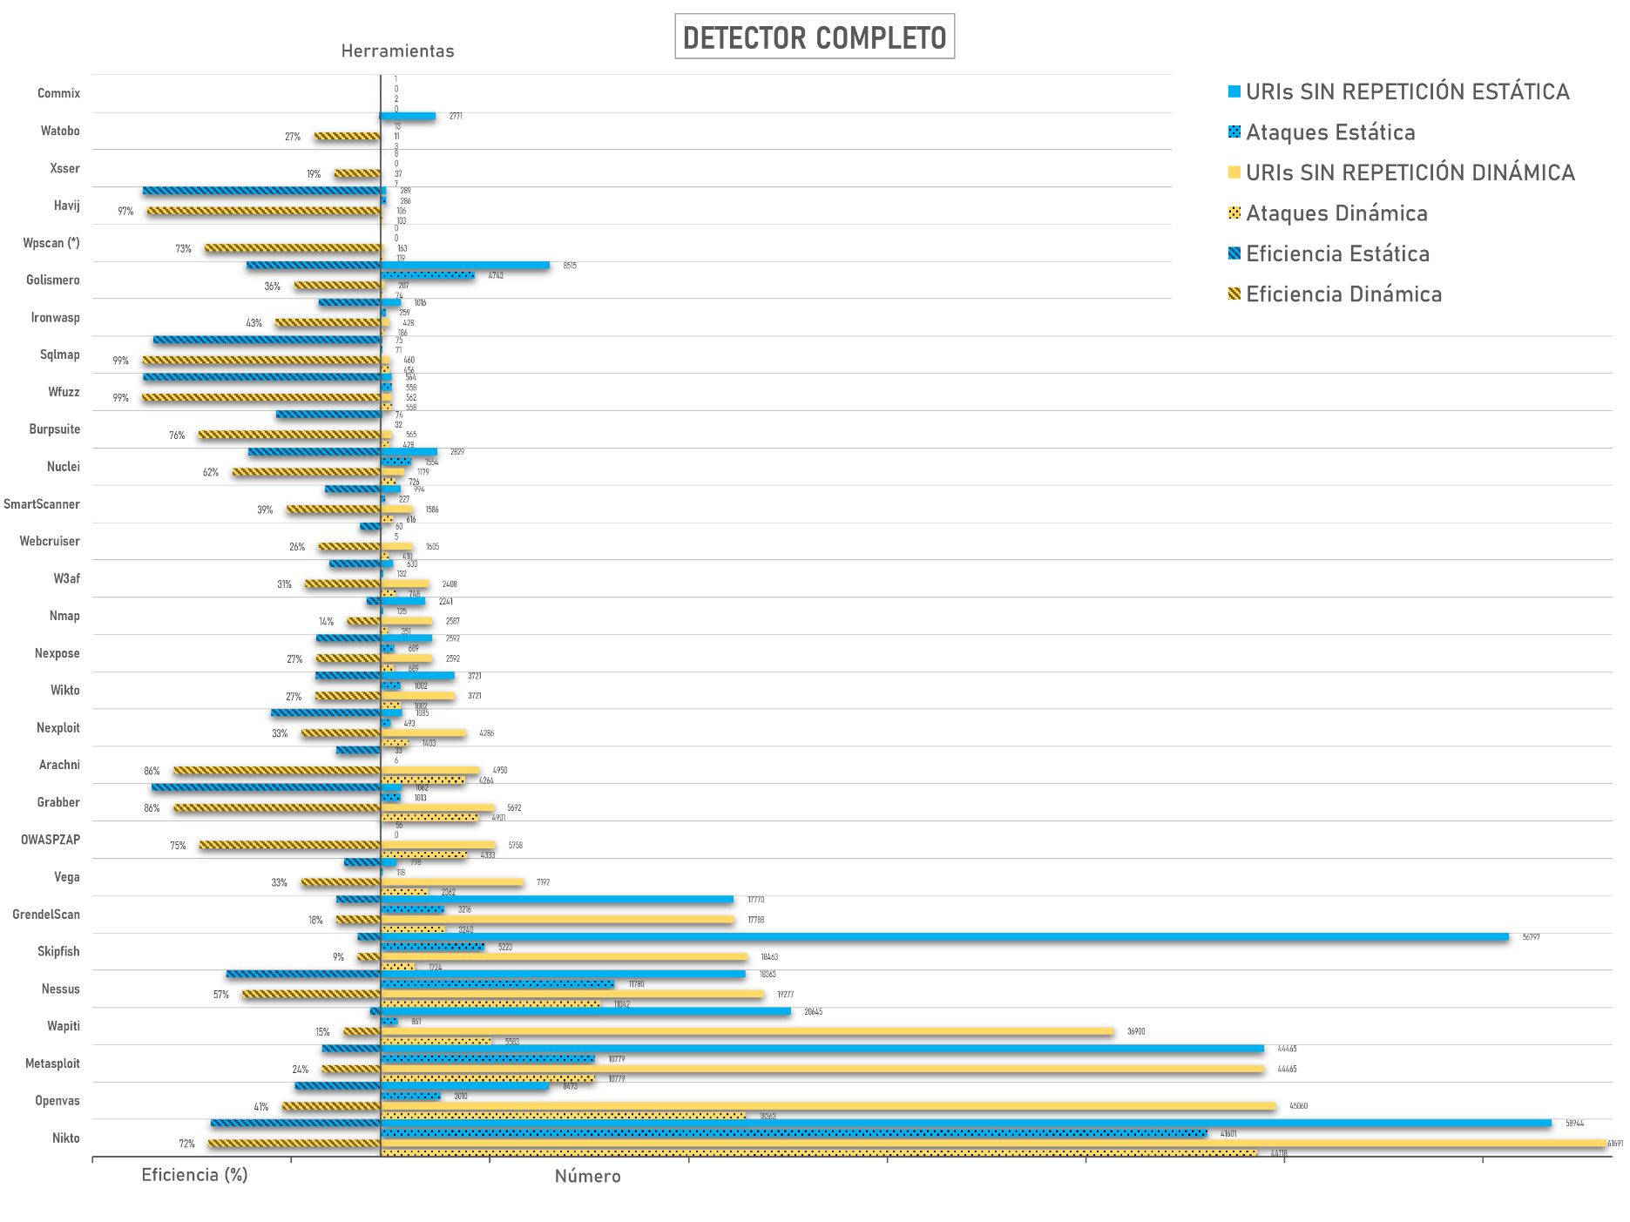
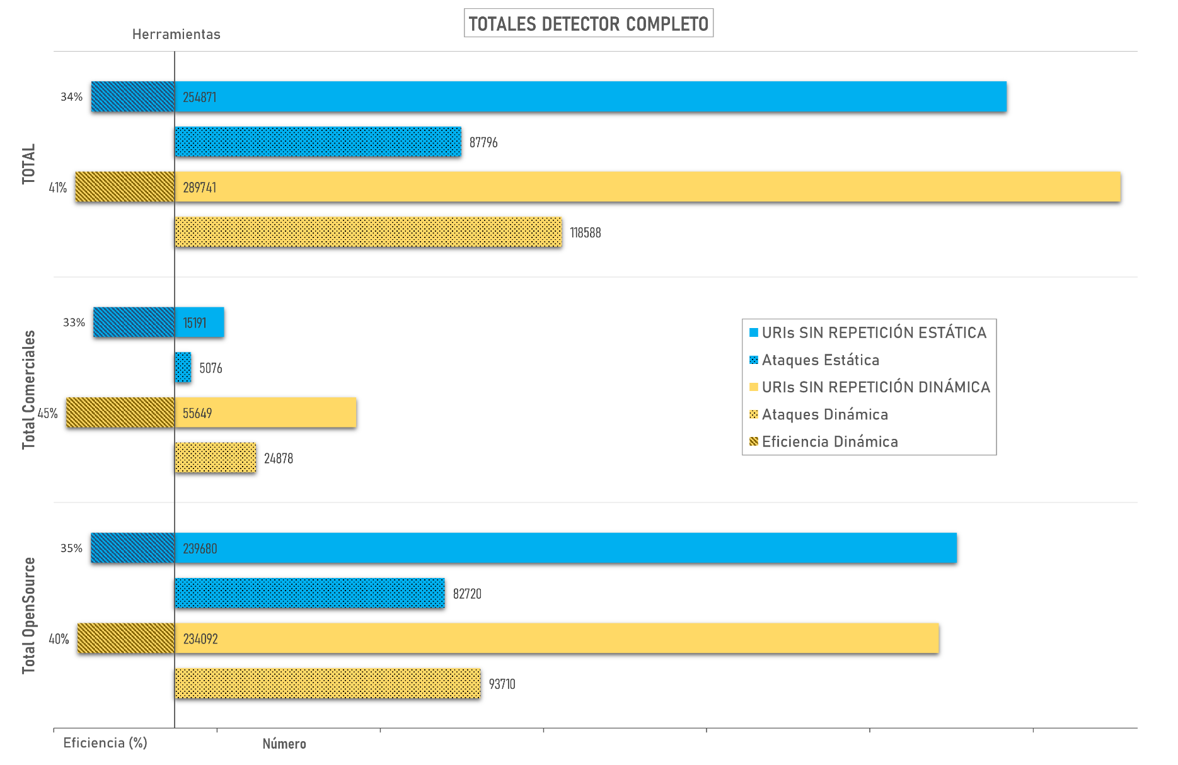
Representación de los datos de la combinación efectiva de los 3 detectores juntos (uri detectada por alguno de los 3): Nº de ataques/clean del total de URIS sin repetición, junto a la eficiencia que suponen esos datos

